LISTE DES TÂCHES RÉELLES
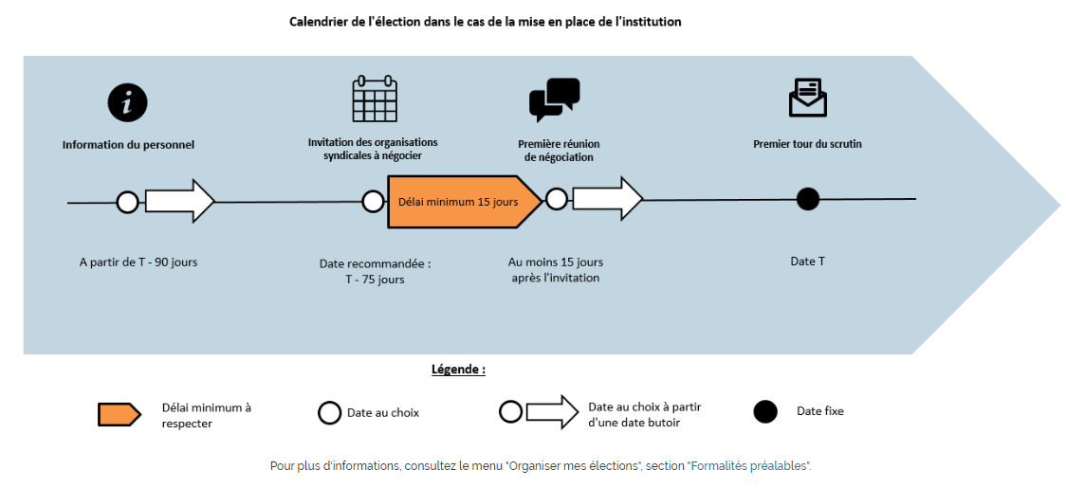
Tara MULLER & Alexia GUINEBERT - Licence AARH - 07/10/2022

Planning - Elections CSE
Tâches | Acteurs | Date de début | Date de fin | Durée de la tâche
Infomations des élections aux salariés (mail, courrier recommandé) | Salariés | 2022-10-17 | 2022-10-18 | 2
Information et invitation des Organisations syndicales dont le syndicat SUD pour négocier le protocole d'accord préélectoral et établir leurs listes de candidats | Organisations syndicales | 2022-10-31 | 2022-10-31 | 1
Dépôt des candidatures |  | 2022-11-02 | 2022-11-02 | 1
Réserver la salle ou aura lieu le vote |  | 2022-11-03 | 2022-11-03 | 1
Réunion préliminaire de négociation de l'accord préélectoral | Managers/ Délégués syndicaux | 2022-11-14 | 2022-11-14 | 1
Désignation des membres du bureau de vote | Managers/ Délégués syndicaux | 2022-11-14 | 2022-11-14 | 1
Rédiger note de service pour modalités du vote (date,heure,lieu) |  | 2022-11-15 | 2022-11-21 | 7
Affichage d'une note de service pour modalités du vote (date,heure,lieu) |  | 2022-11-21 | 2023-01-13 | 54
Campagne electorale |  | 2022-11-28 | 2023-01-13 | 47
Etablir et afficher listes electorales dans l'entreprise |  | 2022-12-12 | 2022-12-12 | 1
Préparation des bulletins de votes (enveloppe, urnes, isoloirs, listes d'émargements) |  | 2022-12-12 | 2022-12-16 | 5
Contacter la commune pour le matériel electoral | Mairie | 2022-12-13 | 2022-12-13 | 1
Demandes de modification ou réclamation listes electorales |  | 2023-01-06 | 2023-01-06 | 1
Vote des electeurs | Salariés | 2023-01-13 | 2023-01-13 | 1
Dépouillement et annonce des résultats | Bureau de vote | 2023-01-13 | 2023-01-13 | 1

Liens utilisés :
CSE : élection de la délégation du personnel (travail-emploi.gouv.fr)
Nos outils et simulateurs - Elections professionnelles (entreprises d'au moins 11 salariés et représentativité syndicale) (travail.gouv.fr)
Élections CSE : obligations de l'employeur | entreprendre.service-public.fr

Gantt



